管理者メール
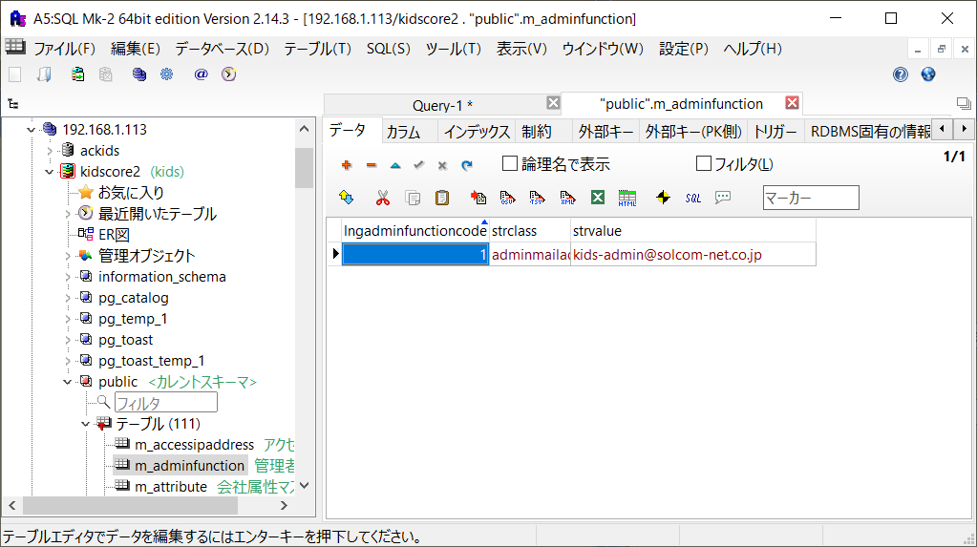
 | 画面名 | 管理者メール
 | 試験項目数 | 8
 | 着手数 | 8
 | 完了数 | 8

# | テストシナリオ名 | 操作手順 | 確認内容 | 担当 | 実施日 | 確認日 | 障害管理No
2 | 事前準備 | 現行環境のm_messageテーブルのデータを試験環境にインポートする。
3 | 初期表示 | 以下のURLをブラウザで開く。 http://192.168.1.113
4 |  | enterボタンを押下する。
5 |  | ログイン画面にて、以下の値を入力し、LOGINボタンを押下する。 ID：169 PASSWORD：gao
6 |  | SYSTEMボタンを押下する。
7 |  | 管理者メールボタンを押下する。 | 管理者メール画面に遷移すること。 | 中島 | 2019-09-13 | 2019-09-13
8 |  |  | 画面の内容が現行と同じであること。 | 中島 | 2019-09-13 | 2019-09-13
9 |  | 管理者メールアドレスに任意のメールアドレスを入力する。
10 |  | 登録ボタンを押下する。 | 登録完了画面に遷移すること。 | 中島 | 2019-09-13 | 2019-09-13
11 |  |  | 画面の内容が現行と同じであること。 | 中島 | 2019-09-13 | 2019-09-13
12 |  |  | 管理者機能マスタの管理者機能設定値に入力したメールアドレスが登録されていること。 | 中島 | 2019-09-13 | 2019-09-13
13 |  | 戻るボタンを押下する。 | 管理者メール画面に遷移すること。 | 中島 | 2019-09-13 | 2019-09-13
14 |  |  | 管理者メールアドレスに入力したメールアドレスが表示されていること。 | 中島 | 2019-09-13 | 2019-09-13
15 |  |  | 画面の内容が現行と同じであること。 | 中島 | 2019-09-13 | 2019-09-13
16
17
18
19
20
21
22

 | 結合試験書のブックはMAINMENU上の機能単位、シートは画面単位としてください。

サーバ
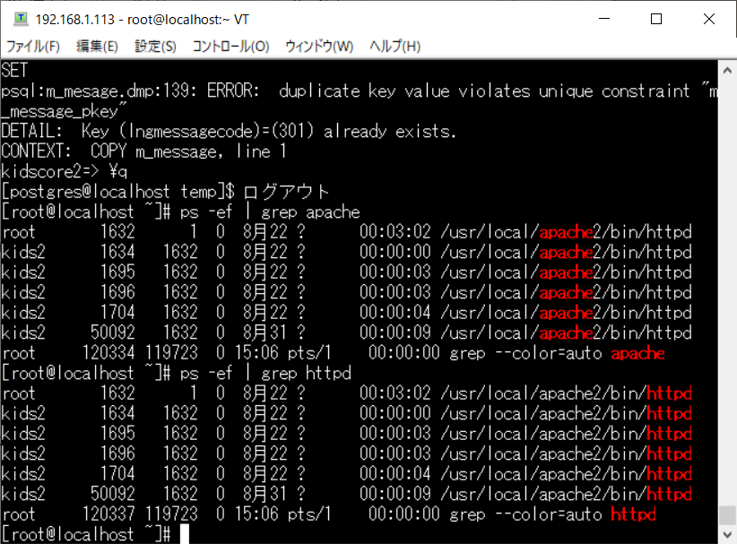
 | 画面名 | サーバ
 | 試験項目数 | 7
 | 着手数 | 7
 | 完了数 | 7

# | テストシナリオ名 | 操作手順 | 確認内容 | 担当 | 実施日 | 確認日 | 障害管理No
2 | 初期表示 | 以下のURLをブラウザで開く。 http://192.168.1.113
3 |  | enterボタンを押下する。
4 |  | ログイン画面にて、以下の値を入力し、LOGINボタンを押下する。 ID：169 PASSWORD：gao
5 |  | SYSTEMボタンを押下する。
6 |  | サーバボタンを押下する。 | サーバ画面に遷移すること。 | 中島 | 2019-09-13 | 2019-09-13
7 |  |  | 画面の内容が現行と同じであること。 | 中島 | 2019-09-13 | 2019-09-13
8 |  | アパッチ停止ボタンを押下する。 | Webサーバーのapacheが停止していること。 | 中島 | 2019-09-13 | 2019-09-24 | 4 | 5
9 |  |  | セッションが切断すること。 | 中島 | 2019-09-13 | 2019-09-13
10 |  | Webサーバーのapacheを以下のコマンドで起動し、httpdのプロセスIdを控えておく。 /usr/local/apache2/bin/apachectl start
11 |  | 再度、アパッチ再起動ボタンを押下する。 | セッションが切断すること。 | 中島 | 2019-09-13 | 2019-09-13
12 |  |  | WebサーバーのapacheのプロセスIDが更新されていないこと。 | 中島 | 2019-09-13 | 2019-09-13
13 |  | MAINMENUボタンを押下し、MAINMENU画面に戻る。 | MAINMENU画面に遷移すること。 | 中島 | 2019-09-13 | 2019-09-13
14
15
16
17
18
19

 | 結合試験書のブックはMAINMENU上の機能単位、シートは画面単位としてください。

